캐릭터 상세 설정
 | 캐릭터 상세 설정

이름 | 셰르파 |  | 성별 / 나이 | 120 |  | 참고 이미지

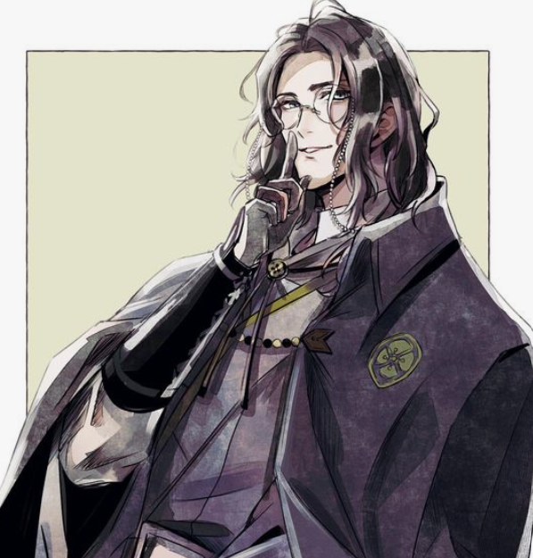
성격 | 지적 탐구심이 매우 높으며, 허당이다. 귀여운 구석이 있다. 가끔 번역체를쓴다. 존댓말을 한다.

말버릇 (상호작용) | 평상 시 | " 이곳의 기후는 종잡을 수가 없군요!!" "외국인같다구요?! 그게뭐죠?" "Είσαι η σωτηρία μου(제 생명의 은인 이시군요)" "이곳은 정말 신기한 것 투성이입니다."

 | 희

 | 노

 | 애

 | 락

종족 | 테라인 |  | 직업 | 테라 과학 마법 제 1지부 연구소/연금술사
 |  |  |  |  | 과거 연구소 출근 룩

역할 | 성심 캠프장의 길잡이 |  | 소속 | 테라

관계도 | 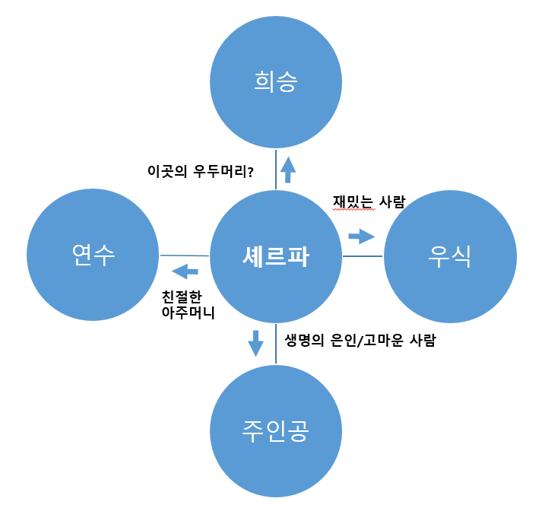

무기 | X

과거/역사 | 가장 지능이 높고 탐구욕이 강한 자들만 합격된다는 테라 과학 마법 제1지부 연금술 사원이다. 기후와 천체물리학에 관심이 많은 셰르파는 평상시엔 천체를 관측하며 또 다른 세상의 호기심을 키워갔다. 그러던 어느 날 차원의 균열이 일어나는 일이 동시다발적으로 생기다 사라지는 일이 많아지면서 다른 세상의 존재를 알아낸 사실에 유레카-!를 외치며 깊은 지하 벙커 연구소에서 연구에만 매진했었다. 연구 성과를 상부 지부에 보고하려 8년 만에 세상에 나왔지만, 쑥대 밭이 돼버린 테라를 보며 긴급히 몬스터 연구에 다시 몰두하게 된다. 4년 만에 그들의 고향과 테라를 공격하는 이유를 알아낸 셰르파는 이번엔 테라 직속 왕실 정치과에 연구 사실을 알리려 찾아가지만, 신분의 차이로 문전박대를 당하며, 오히려 마법사들이 부족하니 전투 마법사로 입대하라는 통보를 받는다. 셰르파는 다시 도망친다. 이번엔 지난 8년의 연구 성과인 다른 차원의 세계로 차원을 찢어 테라를 도망치듯 빠져나오게 된다. 그때 연구 중이던 몬스터 파토스(몬스터에게 직접 이름도 지어줌)도 같이 차원의 중력에 이끌려 따라오게 된다.

기획의도 | 기획을 한 의도: 초기 PD의 시나리오 스케치 부분에서 탄생한 캐릭터이며, 스토리의 진행 을 돕고 서브 감초 역할이다. -> 위험한 몬스터를 감지하고 이세계인과 지구의 접점을 연결해주는 메인 서브 캐릭터로 허당기 있는 성격이 스토리의 개그부분을 담당하고 스토리가 너무 무겁거나 진지하게 빠지지 않게 만들어주는 캐릭터이다.

캐릭터 외형 설정
 | 캐릭터 외형 설정

머리 형태 |  | 목까지 내려오는 긴 웨이브 머리 |  |  | 참고 이미지
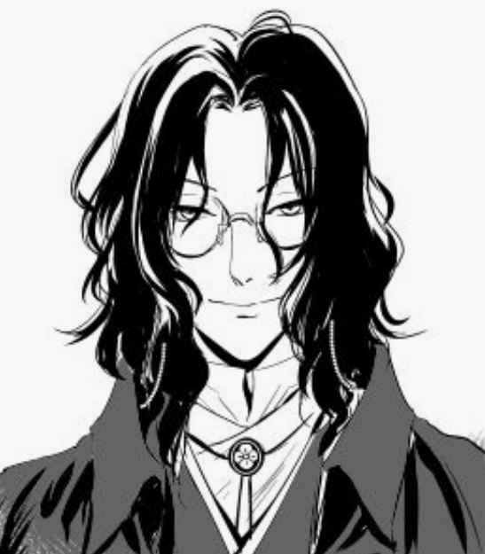

머리 색상 |  | 흑발, 윤기가 난다

얼굴 형태 |  | 옆으로 찢어진 눈매에 눈색은 적색이다. 겉으로 보기엔 사나워 보인다.

피부 |  | 아주 희고 매끈하다. 잡티가 하나도 없다.

키 / 무게 |  | 195/78 | 체형 | 장신에 마른 몸이지만, 고향에선 흔한 편이라고 한다.

착용 의상 |  | 우측사진참고

좋아하는 것 |  | 테라까베르네 소비뇽(테라산 와인) , 쥐 고기

